11_생산관리부(배경)
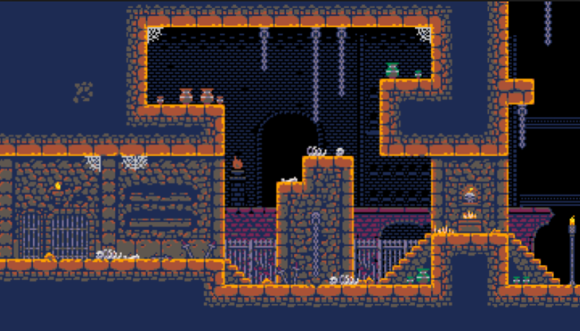

13_역병 연구소 | 13_PlaguLab

기본 컨셉 |  | 참고 레퍼런스

현대의 정신병원과 유사한 분위기이며 컬러 컨셉은 흰색/녹색 계열이다.
석재와 철골을 이용한 형태의 건축물 내부 표현
장식물 컨셉은 테슬라 코일과 시험관, 표본, 연구 시설등을 줄로 표현할 예정.

특이 사항

기본 타일의 제작 방식 변경 예정

11_생산관리부(세부)
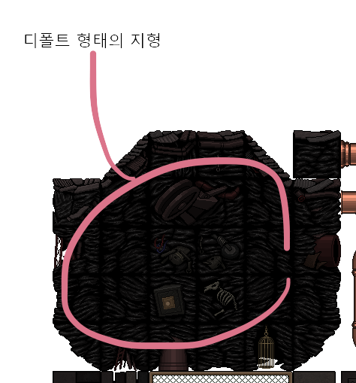

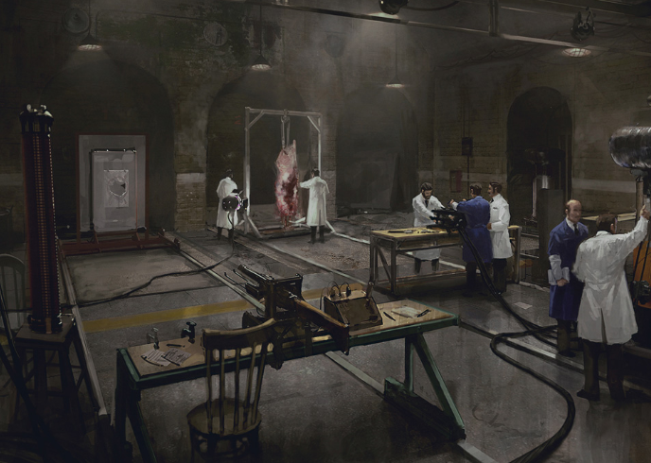

석재 재질의 단면
내부 단면 처리 방식은 다른 기법을 쓸 예정

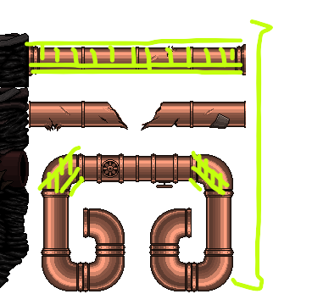
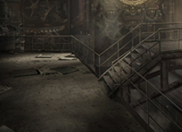
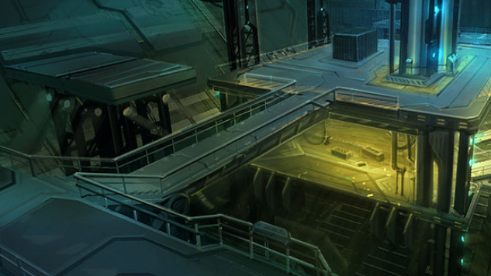

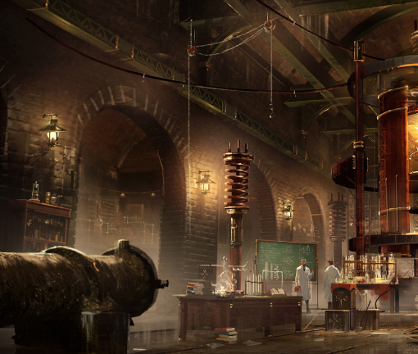

 | 낡은 느낌의 철판 재질의 난간 플랫폼

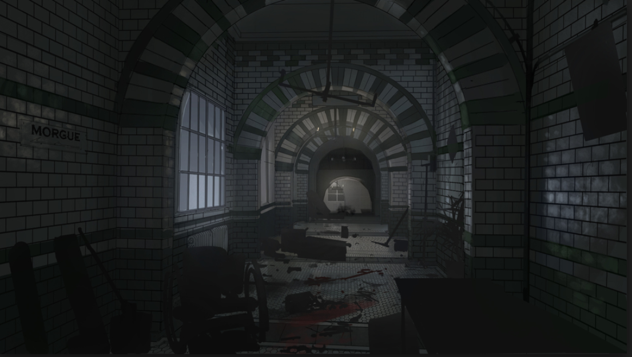

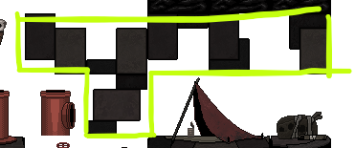

 | 석재 타일의 패턴

